Intro
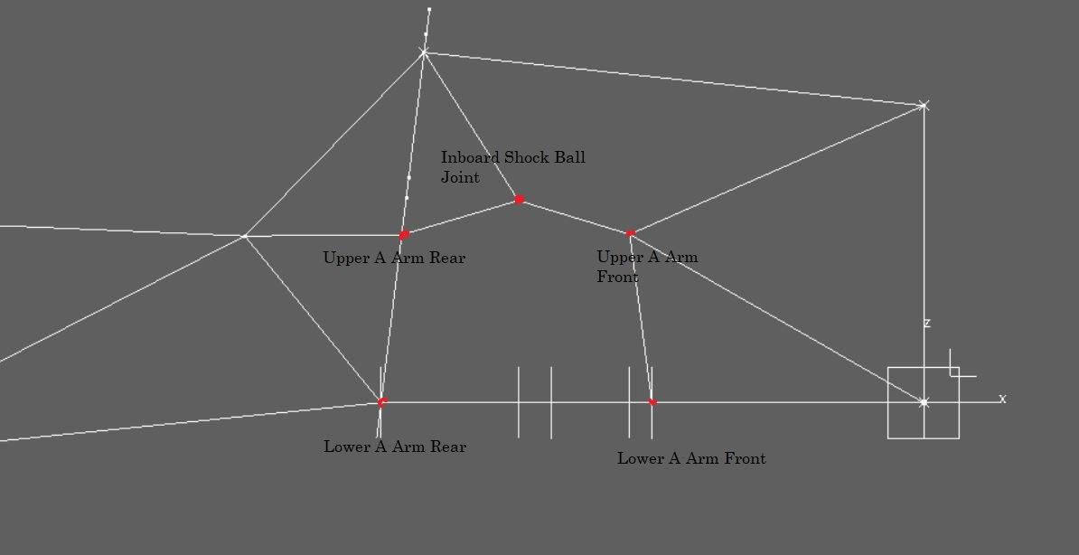
 | Analyse - Cas de Charges Frame

Voici les points liées au nom :

